Gráfico1
 | Sucursal 1 | Sucursal 2 | Sucursal 3 | Sucursal 4
1er Trimestr | Bs. F 14,000.00 | Bs. F 13,018.00 | Bs. F 21,020.00 | Bs. F 36,450.00
2do Trimestr | Bs. F 11,000.00 | Bs. F 14,735.00 | Bs. F 23,902.00 | Bs. F 24,812.00
3er Trimestr | Bs. F 8,490.00 | Bs. F 16,321.00 | Bs. F 31,757.00 | Bs. F 30,208.00
4to Trimestr | Bs. F 14,250.00 | Bs. F 21,320.00 | Bs. F 28,735.00 | Bs. F 26,338.00

Ejemplo 1 de Gráficos
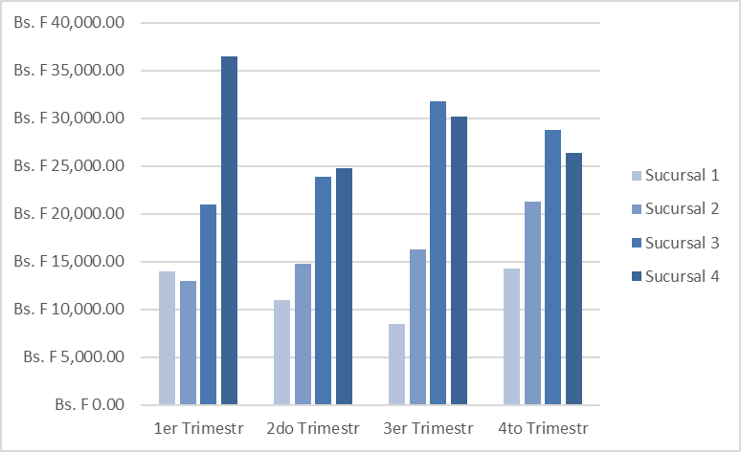
 | Ejemplo de Gráficos:
 | Con la información que se muestra a continuación, realizar el siguientes gráfico:

 |  | Trimestre
Sucursales |  | 1er Trimestr | 2do Trimestr | 3er Trimestr | 4to Trimestr
 | Sucursal 1 | Bs. F 14,000.00 | Bs. F 11,000.00 | Bs. F 8,490.00 | Bs. F 14,250.00
 | Sucursal 2 | Bs. F 13,018.00 | Bs. F 14,735.00 | Bs. F 16,321.00 | Bs. F 21,320.00
 | Sucursal 3 | Bs. F 21,020.00 | Bs. F 23,902.00 | Bs. F 31,757.00 | Bs. F 28,735.00
 | Sucursal 4 | Bs. F 36,450.00 | Bs. F 24,812.00 | Bs. F 30,208.00 | Bs. F 26,338.00
 | Meta por Sucursal | Bs. F 35,000.00 | Bs. F 22,350.00 | Bs. F 27,850.00 | Bs. F 29,230.00
 | % de Logro | 60.35% | 83.28% | 77.90% | 77.53%

 | A.) Selecciona el rango de datos C7:F10 y crear un gráfico de Columnas con las siguientes características:
 | a.1) Utilizar la pestaña Diseño > Seleccionar Datos para editar los Conceptos de la leyenda y etiquetas del eje horizontal (Eje X).
 | a.2) Utilizar la pestaña Diseño > Cambiar Colores y utilizar el color 12.
 | a.3) Utilizar la pestaña Diseño > Boton Mover Gráfico. Mover el gráfico a una hoja de gráfico y regresarlo a esta hoja.

Ejemplo 2 de Gráficos
 | Ejemplo de Gráficos:
 | Con la información que se muestra a continuación, realizar el siguientes gráfico:

 |  | Trimestre
Sucursales |  | 1er Trimestr | 2do Trimestr | 3er Trimestr | 4to Trimestr
 | Sucursal 1 | Bs. F 14,000.00 | Bs. F 11,000.00 | Bs. F 8,490.00 | Bs. F 14,250.00
 | Sucursal 2 | Bs. F 13,018.00 | Bs. F 14,735.00 | Bs. F 16,321.00 | Bs. F 21,320.00
 | Sucursal 3 | Bs. F 21,020.00 | Bs. F 23,902.00 | Bs. F 31,757.00 | Bs. F 28,735.00
 | Sucursal 4 | Bs. F 36,450.00 | Bs. F 24,812.00 | Bs. F 30,208.00 | Bs. F 26,338.00
 | Meta por Sucursal | Bs. F 35,000.00 | Bs. F 22,350.00 | Bs. F 27,850.00 | Bs. F 29,230.00
 | % de Logro | 60.35% | 83.28% | 77.90% | 77.53%

 | B.) Selecciona el rango de datos B6:F10 y crear un gráfico de Columnas con las siguientes características:
 | b.1) Utilizar la pestaña Diseño > Estilo de Diseños y utilizar el estilo 11.
 | b.2) Utilizar la pestaña Diseño > Agregar Elemento de Gráfico > Título del Gráfico > Título encíma del Gráfico (Usar más opciones del Titulo)
 | b.3) Utilizar la pestaña Diseño > Agregar Elemento de Gráfico > Rotulos del Eje > Rotulos del Eje Horizontal y Vertical.
 | b.4) Utilizar la pestaña Diseño > Leyenda > Mostrar leyenda en la parte Superior.
 | b.5) Utilizar la pestaña Diseño > Etiqueta de datos > Mostrar la etiqueta sólo a una columna.

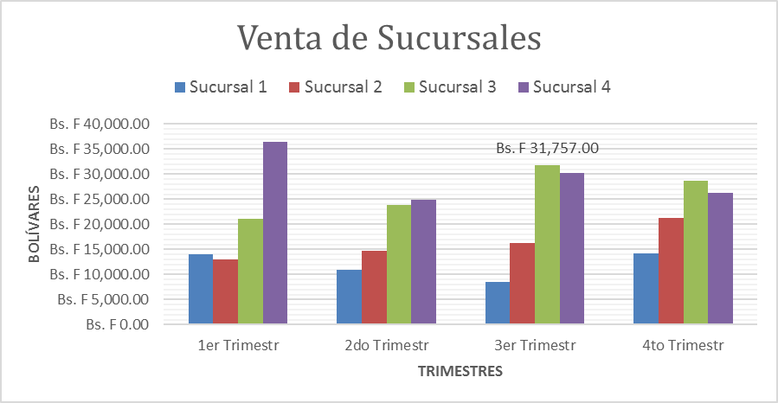
Ventas De Sucursales

Practica 1
Práctica 1:

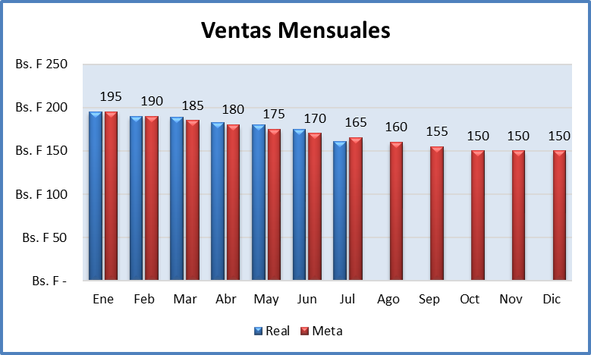
Ventas Mensuales
 | Real | Meta
Ene | Bs. F 195 | Bs. F 195
Feb | Bs. F 190 | Bs. F 190
Mar | Bs. F 189 | Bs. F 185
Abr | Bs. F 183 | Bs. F 180
May | Bs. F 180 | Bs. F 175
Jun | Bs. F 175 | Bs. F 170
Jul | Bs. F 161 | Bs. F 165
Ago |  | Bs. F 160
Sep |  | Bs. F 155
Oct |  | Bs. F 150
Nov |  | Bs. F 150
Dic |  | Bs. F 150
Crear un gráfico de Columnas como el mostrado en la imagen.
Ventas Mensuales
Meses | Real | Meta
Ene | Bs. F 195 | Bs. F 195
Feb | Bs. F 190 | Bs. F 190
Mar | Bs. F 189 | Bs. F 185
Abr | Bs. F 183 | Bs. F 180
May | Bs. F 180 | Bs. F 175
Jun | Bs. F 175 | Bs. F 170
Jul | Bs. F 161 | Bs. F 165
Ago |  | Bs. F 160
Sep |  | Bs. F 155
Oct |  | Bs. F 150
Nov |  | Bs. F 150
Dic |  | Bs. F 150

